729Sun京都南禅寺
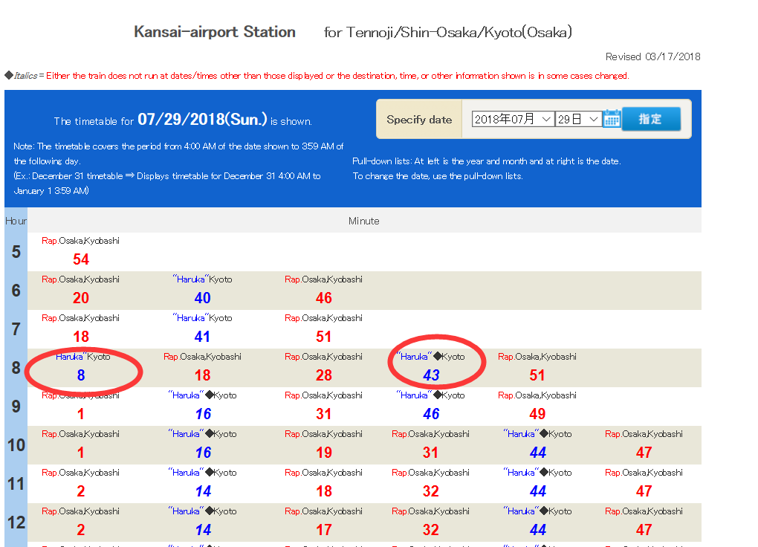
日期 | 时间 | 行程 | 地点/交通说明 | 交通花费 | 景点花费
2018/7/29 星期天 | 6:30:00 | 下飞机入关 | 关西机场
 | 8:00:00 | 购买ICOCA+HARUKA(IC Card KANSAI ONE PASS) 购买岚山小火车嵯峨野2号车票 购买大阪JR一日券 购买2张京都巴士一日券 购买3张大阪地铁一日券 | 关西空港站 二楼JR绿色窗口 (3000+1600)*2 每张KANSAI ONE PASS包含2500元和500押金 | 9200
 |  |  |  | 1240

 | 8:30:00 | 购买大阪地铁一日券 数量待定 | ・关西国际机场 第1客运大楼及第2客运大楼 关西Tourist Information Center（关西国际机场） http://www.tourist-information-center.jp/kansai/sc/ ・关西国际机场 第2客运大楼 关西观光情报广场 http://www.izumisano-machidokoro.jp/ch-k/
 | 9:00:00 | HARUCA入站 注意上4~6节的自由席车厢 | GateB自动改札口

 | 9:46:00 | HARUCA车开动
 | 11:04:00 | 到达京都站
 | 11:15:00 | 京都站出站到A2等4/17/205,A1等5,B3等86 86绕到三十三间堂和清水寺,但是需要半小时才能到达河原町三条仍然建议乘坐
 | 11:35:00 | 乘坐巴士到河源町三条站下车 | B3站台等86号巴士 | 460
 | 12:05:00 | 抵达三河瑞索酒店存放行李 | 步行
 | 12:15:00 | 离开酒店步行至河源町三条站 | 步行 |  |  | 吃饭在哪里？攻略一下
 | 13:30:00 | 乘巴士去南禅寺，吃饭(吃豆腐) | 河原町三条-南禅寺/永观堂道 5号巴士 | 460
 | 13:35:00 | 游玩南禅寺 | 南禅院+三门 南禅寺的三门号称是京都最美的三道门之一，式样古朴而气势恢宏，站在楼顶可以远眺京都 |  | 800
 | 15:30:00 | 离开南禅寺乘车去银阁寺 | 南禅寺/永观堂道-银阁寺道 5号巴士 | 460
 | 16:00:00 | 游玩银阁寺 | 足利义正将军在1489年按照金阁寺的式样修建的山庄 作为国宝的观音殿、本堂前布满白砂的「向月台」和表现波浪纹的「银沙滩」 |  | 500
 | 17:00:00 | 返回酒店 | 银阁寺道-河原町三条 | 460
 | 17:30:00 | 逛酒店周边
 |  | 单日行程花费 |  | 1840 | 1300

731Tue岚山
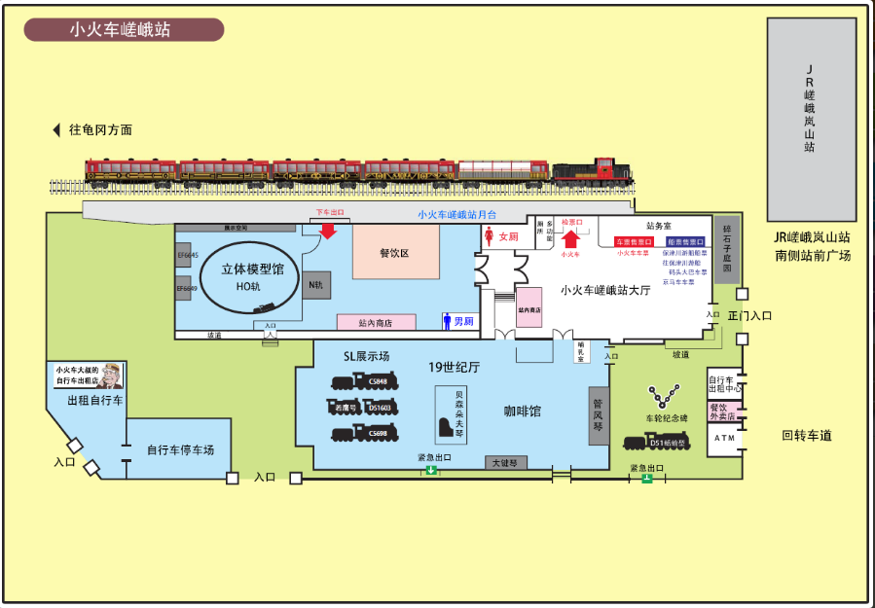
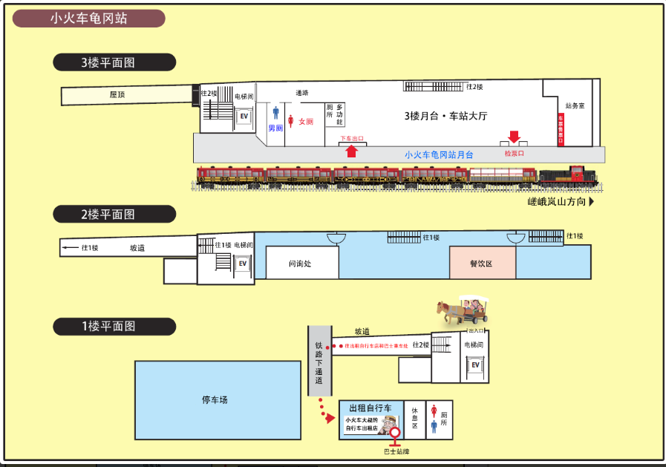
日期 | 时间 | 行程 | 地点/交通说明 | 交通花费 | 景点花费
2018/7/31 星期二 | 6:00:00 | 出发去河原町三条 乘坐4/5/17/205到京都站 | 车往南边开 | 600
 | 6:37:00 | 乘坐JR嵯峨野线 | 刷ICOCA进站 6:37 6:55 7:09 7:21 发车时间 需要24分钟 | 320
 | 7:01:00 | 到达马堀站 步行至于岚山小火车龟冈站 预计20分钟(步行6分钟） | 往东偏北走500米到岚山小火车龟冈站
 | 7:30:00 | 现场更换岚山小火车5号车厢票 | 5号车厢没有窗户，景色很好
 | 9:00:00 | 检票乘车
 | 9:29:00 | 龟冈站小火车开动 | 保津川溪谷
 | 9:55:00 | 到达岚山小火车嵯峨站 | 19世纪大厅 立体模型京都JAPAN馆
 | 10:30:00 | 步行至野々宮（バス） 乘坐28号巴士 或者直接走路去渡月桥 | 从嵯峨站出发向西偏南走550米 发车时间10:09 10:29 10:49 公交车4分钟后到达岚山公园
 | 10:34:00 | 游览渡月桥 预计半小时
 | 11:00:00 | 步行至天龙寺
 | 11:15:00 | 游览天龙寺 预计1.5小时 | 寺院正门进入，参观完毕后从北门出，接着走竹林小径，参观野宫神社。 脱鞋游览参观天龙寺日式庭院 |  | 600
 | 12:45:00 | 天龙寺游览完毕 吃饭+休息 预计1小时
 | 13:35:00 | 乘巴士去龙安寺 车程预计0.5个小时 | 步行至野々宮（バス） 乘坐11号巴士至山越中町（バス） 换59路乘车至竜安寺前
 | 14:01:00 | 游览龙安寺 预计1个小时 | 比金阁寺幽静了许多，去数数石头一共15个，藏了一个只能数出14个 |  | 400
 | 15:01:00 | 乘车或步行至金阁寺 交通预计20分钟 | 步行至竜安寺前 乘坐59号巴士至金阁寺前 59号巴士12分钟发一般，15点零几分有一班
 | 15:21:00 | 游览金阁寺 游玩到景点17点关门 | 寺内核心建筑“舍利殿”的外墙全部是以金箔装饰，金碧辉煌，所以被世人称为“金阁寺”。 以金阁为中心的庭园为“极乐净土”，与寺前的镜湖池相互辉映。 |  | 400
 | 17:00:00 | 吃饭或回酒店 | 步行至金阁寺道 乘坐205号巴士 到河原町三条下车
 | ----

802Thur白须神社
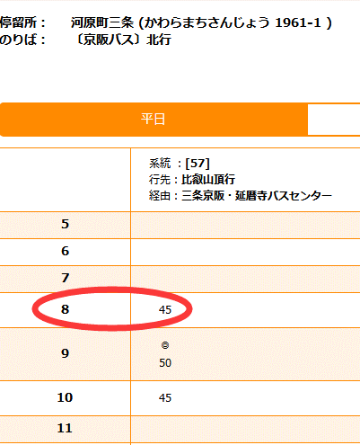
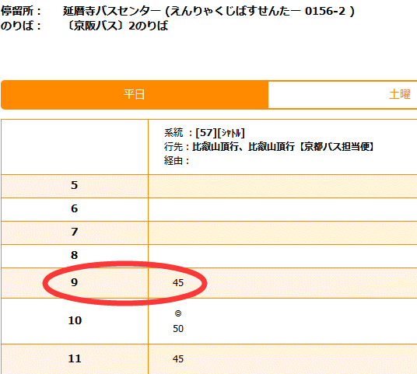
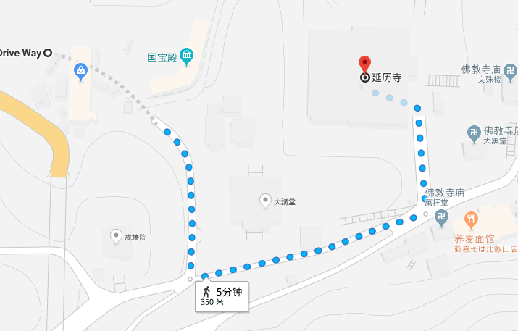
日期 | 时间 | 行程 | 地点/交通说明 | 行程花费 | 景点花费
2018/8/2 星期四 | 8:30:00 | 到达河原町三条站 等待京阪巴士京都比叡山線５７号到站 | 步行100至河原町三条 57号巴士大约在8点45左右到站
 | 8:45:00 | 巴士开动 |  | 770
 | 9:45:00 | 巴士到站后，步行至延历寺 大约需要10分钟 | 到延暦寺バスセンター (えんりゃくじばすせんたー 0156-2 )下车 到延历寺巴士中心0156-2 下车 步行350米到延历寺
 | 9:50:00 | 游览延历寺 各个殿朝拜费用550 去寺外山上逛逛 | 元龟二年（1571），因门下协助朝仓义景反抗织田信长，寺宇被焚。 东塔，仿唐代五台山竹林之风，供奉本尊药师如来及日光、月光菩萨、十二神将等像 西塔又称转法轮堂，奉安本尊释迦如来及文殊、普贤、四天王等像。 横川又称首楞严院，安有本尊圣观音及胁士毗沙门天、不动尊。 |  | 550
 | 11:00:00 | 准备出发乘坐比叡山缆车下山 | 离开延历寺步行至延历寺乘坐缆车处750米 并购买缆车车票 大约需要20分钟(步行15分钟，买票5分钟）
 | 11:30:00 | 乘坐比叡山缆车 缆车行驶需要11分钟 | 缆车半个小时一班,0分30分时候发 下车之后找一下ケーブル坂本線巴士站 | 860
 | 11:50:00 | 乘坐ケーブル坂本線 需要9分钟，步行3分钟，车程6分钟 此趟巴士仍为半小时一趟，每个时钟20,50时发车 | 索道下来之后 步行至ケーブル坂本駅 乘坐巴士至比叡山坂本駅 | 230
 | 11:56:00 | 在JR站附近找地方吃午饭 预计半小时
 | 12:20:00 | 进站去JR站乘坐湖西线往近江高岛 | 1号站台离开/1号站台到达 | 500
 | 12:28:00 | JR开动 需要33分钟
 | 13:01:00 | 到达近江高岛站 | 出站之后往右边走30米可以打出租车 也可以步行至白须神社
 | 13:30:00 | 游览白须神社 | 琵琶湖中的水上大鸟居! 神社本身有点古旧，而要看鸟居⛩️的话必须过马路，但是这是一条大家都在高速行驶的道路，没有红绿灯，没有斑马线，车辆一直呼啸而过，因此过去必须必须留心。 傍晚过来坐在阶梯上看太阳慢慢从水中的大鸟居落下
 | ---- | 返回近江高岛站
 |  | 乘坐JR湖西线回京都站 |  | 840
 |  | 乘坐205至河原町三条 |  | 230
花费 |  |  |  | 3430 | 550

803Fri大阪
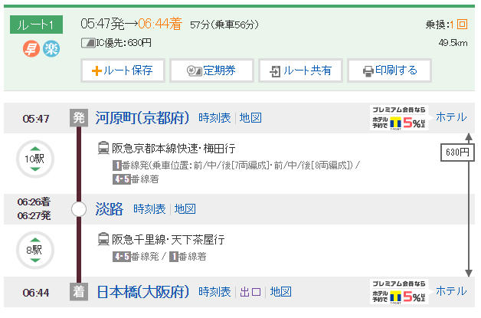
日期 | 时间 | 行程 | 交通/地点攻略 | 行程花费 | 景点花费
2018/8/3 星期五 | 5:20:00 | 出发至河原町 | 往南走500米到河原町车站 刷ICOCA进站
 | 5:47:00 | 阪急電鐵开动 | 1号站台上车 乘坐10站到达淡路车站
 | 6:26:00 | 到达淡路 转阪急千里线 天下茶屋方向 | 到4-5号站台下车 同4-5站台上车 中间只有1分钟时间换乘
 | 6:27:00 | 阪急千里线开动 到日本桥下 | 1号站台下车
 | 6:44:00 | 到达日本桥站 步行至酒店 | 往东走650米 | 630
 | 7:30:00 | 到达酒店 寄存行李 | Nippombashi Crystal Hotel Ⅱ
 | 8:00:00 | 出发至大阪城 乘坐地铁谷町线 | 从酒店步行至谷町九丁目 乘坐谷町线(上行2站路) 谷町四丁目下车 步行1.5公里进入大阪城 | 180 | 600
 | 8:30:00 | 游览大阪城 | 大阪城是日本三大名城之一，其天守阁是大阪必参观的景点。 ·天守阁最初是战国时期由丰臣秀吉修建。高达20米且非常陡峭的城墙是用从日本各地运来的巨石修砌而成。 ·由于天守阁经历多次战火烧毁，现在看到的是二战后由大阪市民集资重建的。 ·天守阁内部陈列了众多日本将军的影像、人偶和建筑模型等，讲述了日本的风云历史。 ·登上天守阁最高处第8层，不但可以眺望大阪的市景，也可以观赏城顶镀金的八只鯱、鬼瓦以及虎状的浮雕。
 | 10:00:00 | 离开大阪城 乘坐中央线去海游馆 | 步行至地铁站 森ノ宮 森ノ宮 -- 大阪港 16分钟 （8 站） · 第3站台 从大阪港下车后步行至海游馆 | 280
 | 10:30:00 | 游览海游馆

804Sat姬路城
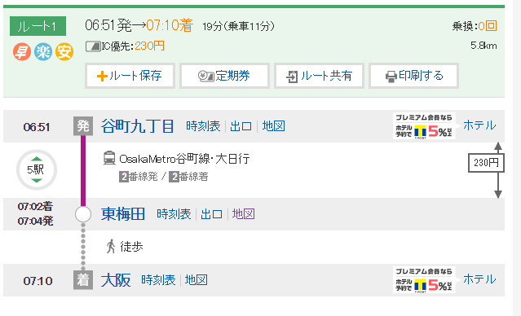
日期 | 时间 | 行程 | 交通/地点说明 | 行程花费 | 景点花费
2018/8/4 星期六 | 6:40:00 | 前往谷町九丁目 乘坐谷町线地铁 大约需要步行5分钟 | 往东走350米 刷ICOCA进站 找2号站台
 | 6:51:00 | 乘坐谷町线地铁到东梅田下 | 找2站台下 | 230
 | 7:10:00 | 东梅田下车步行至大阪站 步行约5分钟 共预计需要15分钟进站 | 刷ICOCA进站 在5号站台等车
 | 7:45:00 | JR神户线开动 | http://time.jr-odekake.net/cgi-bin/mydia.cgi?MODE=11&FUNC=0&EKI=%E5%A4%A7%E9%98%AA&SENK=%EF%BC%AA%EF%BC%B2%E7%A5%9E%E6%88%B8%E7%B7%9A&DIR=%E4%B8%89%E3%83%8E%E5%AE%AE%E3%83%BB%E5%A7%AB%E8%B7%AF%E6%96%B9%E9%9D%A2&DDIV=&CDAY=&DITD=2796012001100%2C2796012001110%2C2796012001400%2C2796012001410&DATE=20180804&COMPANY_CODE=401&yearmonth=201808&day=04&x=19&y=17
 | 8:49:00 | 到达姫路站 从姫路站(北口)出去 搭乘巴士去姫路城大手門前下车 | 3 4 5 71 74 64 75 62 61 81 82 84 86(往东) 11 12 13 8 9 7 均可到达
 | 8:55:00 | 巴士开动 也可以坐9:02的车 车程9分钟 |  | 170
 | 9:15:00 | 游览姫路城 从大手門进入之后 向姫路城方向，走过大草坪 在姫路城 入城券売り場 购票 从菱の門检票进入 | 在姬路城可以看到各式各样的橹，是战国时代橹的活教科书。 比起天守，橹的设计才是一座城池守备力的最重要因素。 历史上姬路城的橹数量曾高达113座，现存35座，规模巨大。 位于城墙拐角的橹称为隅橹，有两面都能攻击敌人，守城期间是极为重要的防御据点。 越重要的橹往往层数越高（一重到三重）。 ---------------------------------------------------------------- 姬路城的天守群由大天守和三座小天守组成，这种四方的连立式结构也是现存六天守里面唯一的一个，被很多人认为是当今日本名城No１。 想进入天守内部需要先从西小天守和大天守之间的水五门进入中庭，再从中庭进入天守内部。 连接四个天守的都是渡橹，内部可以通过。大天守的结构是五重六阶加地下一阶。 五重是指外观上是五层楼，但内部其实是六层建筑。 进入时要先下到地下一阶，然后爬七层楼才能到达顶部。 http://www.mafengwo.cn/i/8982569.html |  | 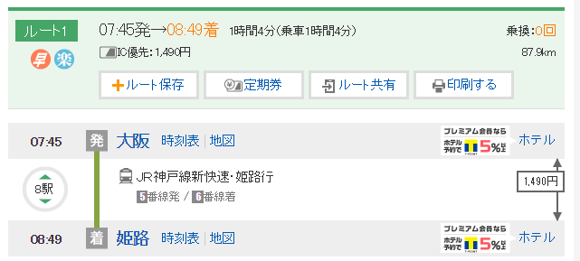 1050
 | 11:00:00 | 离开姫路城 出发去好古圆 | 好古园由九处各有特色的庭院组成，这些庭院是江户时代武士家臣们的府邸。 日本的庭院设计很讲究“借景”，所有建在城堡旁边的庭院在设计时都会考虑如何借远处的城堡天守为自己添色。 游玩姫路城之后可以过来游览庭院休息一下
 | 12:00:00 | 离开好古圆 吃午饭休息
 | 13:30:00 | 乘坐巴士到姫路站乘JR回梅田 |  | 170
 | 15:11:00 | 乘坐JR神户线到大阪下车 可根据时刻表选择回去的时间 坐新快速1小时到达 新快速不停冢本站 | http://time.jr-odekake.net/cgi-bin/mydia.cgi?MODE=11&FUNC=0&EKI=%E5%A7%AB%E8%B7%AF&SENK=%EF%BC%AA%EF%BC%B2%E7%A5%9E%E6%88%B8%E7%B7%9A&DIR=%E4%B8%89%E3%83%8E%E5%AE%AE%E3%83%BB%E5%A4%A7%E9%98%AA%E6%96%B9%E9%9D%A2&DDIV=&CDAY=&DITD=2863012001100%2C2863012001110%2C2863012001400%2C2863012001410&DATE=20180804&COMPANY_CODE=401&yearmonth=201808&day=04&x=20&y=10
 | 19:40:00 | 花火大会开始 持续一个小时 | 花火大会在大阪站前面的淀川河中间，可在大阪站观看

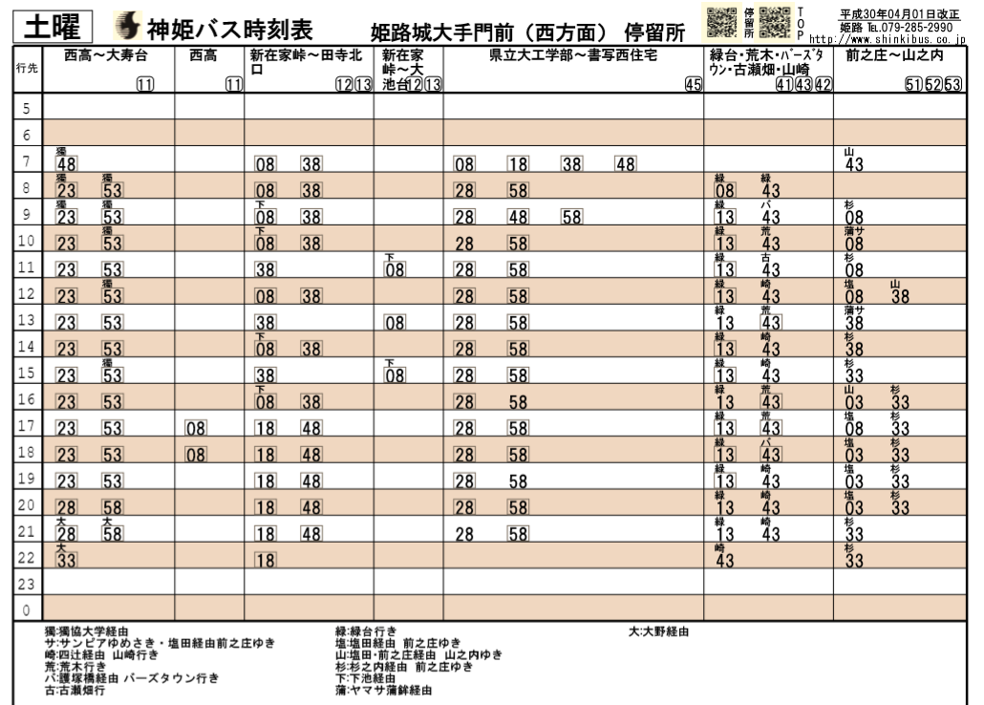

 |  |  |  |  |  | 新快速

805Sun奈良春日大社
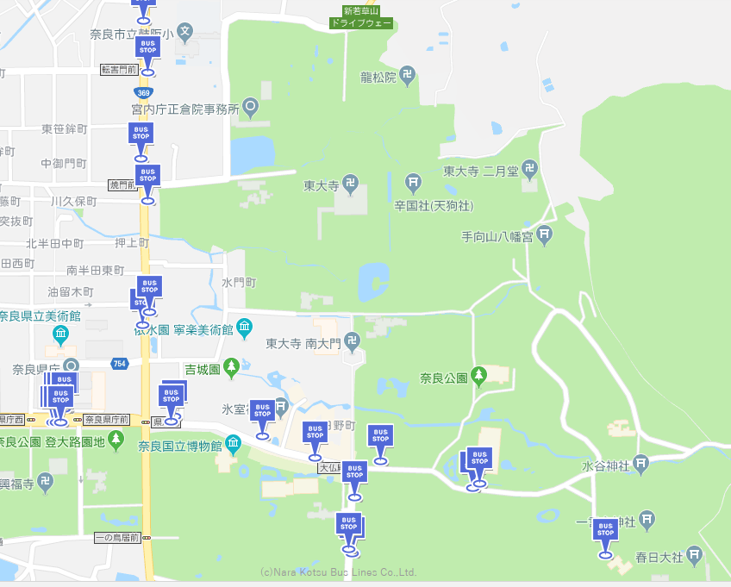
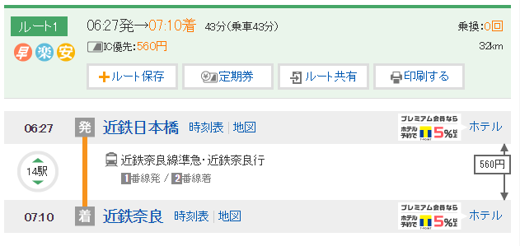
日期 | 时间 | 行程 | 交通/地点说明 | 行程花费 | 景点花费
2018/08/05 星期天 | 6:00:00 | 出发至近鉄日本橋 进站刷卡 步行+进站大约需要15分钟 | 步行至近铁日本桥 刷ICOCA进站 1号站台上车
 | 6:27:00 | 火车开动 | 到近铁奈良站下 2号站台 | 560
 | 7:10:00 | 到达近鉄奈良站 乘巴士到東大寺大仏殿/奈良交通 步行至东大寺南大门 | 到東大寺大仏殿/奈良交通的巴士大约10分钟一趟 到站后向北走270米即到 | 210
 | 7:30:00 | 游览东大寺 南大门-正殿-二月堂-三月堂 预计2小时 | ·寺内的大佛殿是世界上最大的木造古建筑，殿内供奉着一尊16米高的卢舍那佛像，是世界上最大的青铜佛像。 -------------------------------------------------- ·被称为世界遗产的东大寺正门——南大门，宽约50米、高约25米。 ·760年建成但因为火灾烧毁了，于镰仓时期被修复重建 ·南大门设有高大威猛的金刚力士像（哞形像）。 -------------------------------------------------------- ·二月堂是日本奈良佛教界专修‘十一面悔过法会’（修二月会）的建筑物，系为举行修二月会而兴建的堂舍，故俗称二月堂。 ·通往二月堂的阶梯两侧满是石灯笼，上到二月堂的二楼，向西的楼廊可以俯瞰到整个奈良市的风景，楼廊中间设有神龛，供人祈愿。 |  | 1000
 | 9:30:00 | 奈良公园 | 随便走走，看看森林、鹿、小神社
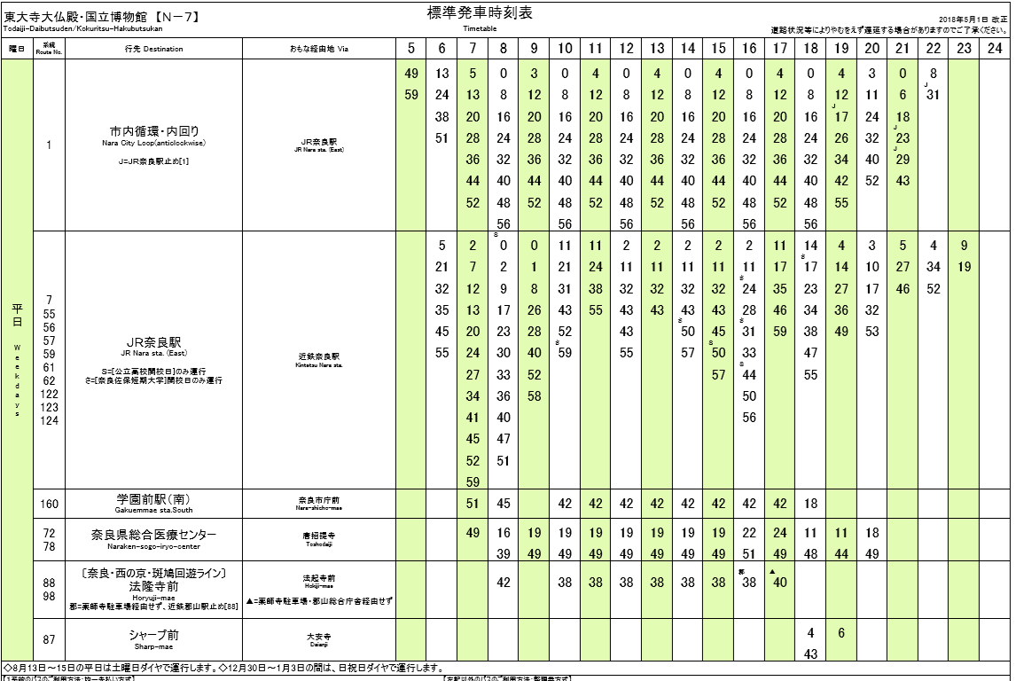
 | 10:20:00 | 春日大社 预计2小时 | ·建于1300多年前的春日大社，是奈良的守护神社，这里是日本全国各处的春日神社的总部，是日本的三大神社之一。 ·这里依然保留着每隔20年翻新一次社殿的“式年造替”的制度，每天早晚都会举行侍奉神佛的仪式，一年举行多达1000回的祭典活动。 ·春日大社参道两旁是数不清的爬满青苔的石灯笼，石灯笼通常由信徒奉纳，用于照明和驱邪。 ·奈良有名的小鹿也是必不可少的部分，这里的小鹿相对更加温和，喂食后都会鞠躬致谢。 |  | 500
 | 12:00:00 | 午饭、休息
 | 13:30:00 | 游览若草山 | 从若草山南入口上山 |  | 150
 | 15:00:00 | 乘坐巴士回近铁奈良 | 巴士站如下图所示，均可到近铁奈良站 | 210
 | ------ | 乘坐近铁回大阪 | 近铁奈良--近铁日本桥 最后一班晚上11:30 | 560
 |  |  |  | 1540 | 1650

807Tue回重庆
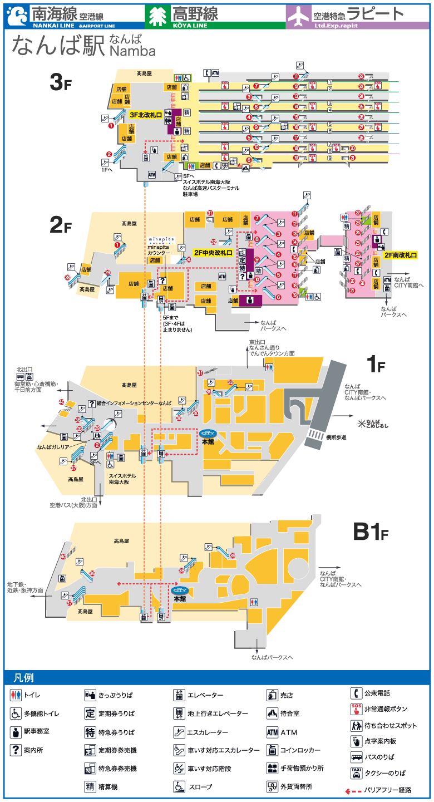
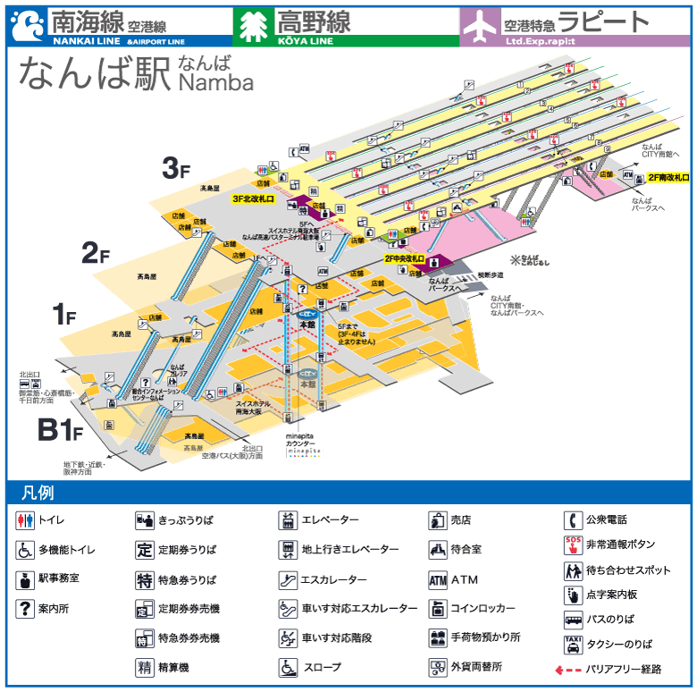
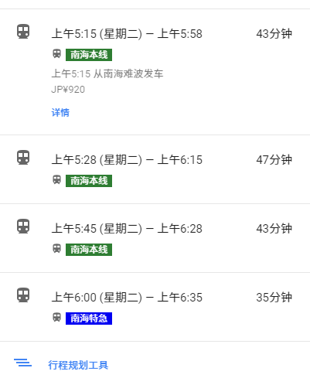
日期 | 时间 | 行程 | 交通/地点说明 | 行程花费
2018/08/07 星期二 | 5:00:00 | 乘地铁千日前线去南海难波站 从酒店出发步行至谷町九丁目 | 也可以直接步行去南海难波 稍远但是可以乘坐第一班南海電鐵
 | 5:21:00 | 千日前线地铁开动 | 上车往西行驶至难波站
 | 5:31:00 | 到达难波站 步行至南海难波 | 出站之后往南走
 | 5:40:00 | 进南海难波站 | 从南海难波车站进来，直接走到后面坐电扶梯可以抵达三楼月台 售票处在左邊，中间是自动改札口，右边是商店UNIQLO 搞清楚要乘坐的是空港急行，下图中紅色框框的地方 蓝底白色数字，就是月台号码， 這表示要到5号月台去乘坐 空港急行列車 https://nicklee.tw/?p=904 小气少年的介绍
 | 5:45:00 | 车开动
 | 6:28:00 | 到达机场

